Inversiones diversas
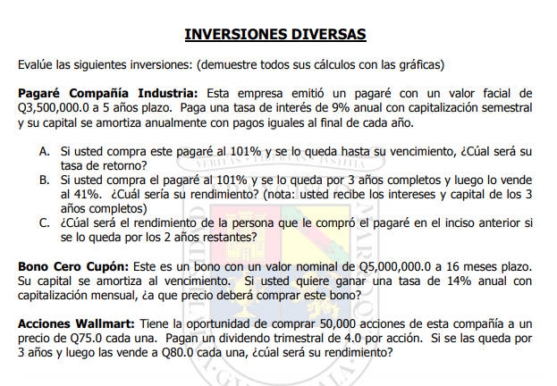

Inversiones Diversas |  |  |  |  | B) |  |  |  | C)
Compañía Industria |  |  |  |  | P_0: | 101% | 3,535,000.00
VF | 3,500,000.00 |  |  |  | P_6: | 41% | 1,435,000.00 |  | Meses | Cap | Int | FC
Int | 9% |  |  |  |  |  |  |  | 6 |  |  | -1,435,000.00
Cap | semestral |  |  |  | Meses | Cap | Int | FC | 7 |  | 63,000.00 | 63,000.00
Plazo | 5 | anos |  |  | 0 |  |  | -3,535,000.00 | 8 | 700,000.00 | 63,000.00 | 763,000.00
 |  |  |  |  | 1 |  | 157,500.00 | 157,500.00 | 9 |  | 31,500.00 | 31,500.00
Semestres | Cap | Int | FC | Saldo | 2 | 700,000.00 | 157,500.00 | 857,500.00 | 10 | 700,000.00 | 31,500.00 | 731,500.00
0 |  |  | -3,535,000.00 | 3,500,000.00 | 3 |  | 126,000.00 | 126,000.00
1 |  | 157,500.00 | 157,500.00 | 3,500,000.00 | 4 | 700,000.00 | 126,000.00 | 826,000.00 | Rendimiento: | 7.20%
2 | 700,000.00 | 157,500.00 | 857,500.00 | 2,800,000.00 | 5 |  | 94,500.00 | 94,500.00
3 |  | 126,000.00 | 126,000.00 | 2,800,000.00 | 6 | 700,000.00 | 94,500.00 | 2,229,500.00
4 | 700,000.00 | 126,000.00 | 826,000.00 | 2,100,000.00
5 |  | 94,500.00 | 94,500.00 | 2,100,000.00 | Rendimiento: | 8.89%
6 | 700,000.00 | 94,500.00 | 794,500.00 | 1,400,000.00
7 |  | 63,000.00 | 63,000.00 | 1,400,000.00
8 | 700,000.00 | 63,000.00 | 763,000.00 | 700,000.00
9 |  | 31,500.00 | 31,500.00 | 700,000.00
10 | 700,000.00 | 31,500.00 | 731,500.00 | 0

A)
P_0: | 101%
 | 3,535,000.00
Rendimiento | 8.60%

Bono cupon 0:
VN | 5,000,000.00 |  | VP | 4,153,086.28
Plazo | 16 | meses | Precio | 83.06%
Td | 14%
Cap | semestral

Meses | FC
0
1 | 0
2 | 0
3 | 0
4 | 0
5 | 0
6 | 0
7 | 0
8 | 0
9 | 0
10 | 0
11 | 0
12 | 0
13 | 0
14 | 0
15 | 0
16 | 5,000,000.00

Bono cupon 0:
demole al lado
y el otro ejercicio en otro sheet

